Carplay - YF - Gengdekang
Event Category | Event Action | Event ID - | Event Description | Additional Attributes
 |  | Generated, no client impact |  | Key | Value | Description
carplay | connected |  | 连接成功 |  |  | iphone设备成功连接时上报。包含开机自动连接，断开后自动连接的场景
 |  |  |  | OS_Version | <xxxxx> | 记录连接iphone的软件版本
 |  |  |  | iphone | <xxxxx> | 手机型号
carplay | Disconnection |  | 断开连接 |  |  | 因手动点击断开、系统关机、链接中断、紧急救援触发等原因导致的Carplay断连发生时上报
 |  |  |  | from | <start time> | 记录连接成功时的时间点和断开连接的时间点
 |  |  |  | to | <end time>
carplay | opened |  | Carplay退到后台
 |  |  |  | label | <hmi|voice|auto>
carplay | quit |  | Carplay切到前台
 |  |  |  | label | <hmi|voice|auto>
carplay | switch |  | 本地和Carplay切换
 |  |  |  | status | <carplay|本地>
cpphonecall | placed |  | 拨打电话
cpphonecall | accepted |  | 接听电话
 |  |  |  | label | <hardbutton> | 仅当用户通过硬按键操作时上报
 |  |  |  | 第二通来电操作 | <保留并接听> | 仅当有第二通电话打入时上报
 |  |  |  | status | <单方通话|多方通话>
 |  |  |  | from | <start time> | carplay连接的时间，手机端通话的开始时间可以获取到
 |  |  |  | to | <end time> |  | 车机断开后不记录
cpphonecall | control |  | 通话过程中操作
 |  |  |  | <The property that changed - see below>
 |  |  |  | 添加通话 | clicked | 添加成功时上报
 |  |  |  | 第二通电话 | <合并|交换>
cpmusic | played |  | 音频源切入 & 开始播放时 |  |  | Carplay内部音源之前的切入或本地音频与Carplay音频的切入，开机自动连接，手动点击播放
 |  |  |  | property | <xxxx> | 记录使用的播放源
cpmusic | ended |  | 当前音频停止播放时触发，并记录开始播放/结束播放的时间点 |  |  | 包括但不限于断连、被电话打断、被语音打断或本地音源/CP音源切换、包括source 打断、暂停、切出、系统关机等场景
 |  |  |  | property | <xxxx> | 切出前的播放源
 |  |  |  | from | <audio play start time> | 本次播放时长，暂停/结束播放时刻-开始播放时刻
 |  |  |  | to | <audio play end time>
cpmusic | controls |  | 音频控制，包括播放，暂停，上/下一曲，播放模式选择
 |  |  |  | label | <hmi|widget|hardbutton|rear|others> | hmi仅包含在原生播放器内部的操作,rear是后排小屏的操作
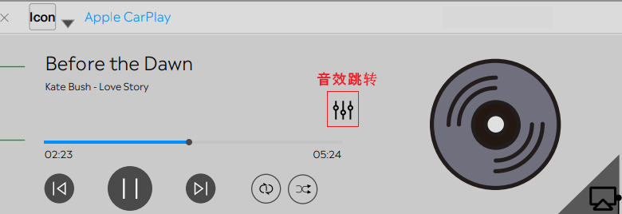
 |  |  |  | operation | <播放|暂停|下一曲|上一曲|单曲循环|列表循环|随机播放>
 |  |  |  | property | <xxxx> | 操作的播放源
cpmusic | clicked |  | CP音乐相关的按键
 |  |  |  | property | <xxxx> | 操作的播放源
 |  |  |  | <The property that changed - see below>
 |  |  |  | ⾳效跳转 | clicked
 |  |  |  | 投屏 | <on|off>
cpvoice | wakeup |  | 语音被唤醒时触发
 |  |  |  | label | <Hey_Siri|Hardbutton|Others> | Hardbutton是长按才会唤起,不属于Hey_siri和Hardbutton的其他唤醒方式算作Others
cpvoice | ended |  | 语音被退出时触发
 |  |  |  | label | <voice|Hardbutton|Others> | 属于Hey_siri和Hardbutton的其他退出方式算作Others
Cpmap | opened |  | 打开地图
 |  |  |  | property | <xxxx> | 记录导航的地图软件
Cpmap | tripstarted |  | 开始导航 |  |  | 如果用户在连接车机前就在手机端已发起导航，则开始导航从连接车机端时上报。
 |  |  |  | property | <xxxx> | 记录导航的地图软件
Cpmap | tripended |  | 结束导航 |  |  | 手动点击结束、到目的地自动结束、Carplay连接断开、关机、被本地导航切掉或被内部其他地图切掉时上报结束导航。
 |  |  |  | property | <xxxx> | 记录导航的地图软件
 |  |  |  | Navi. Duration | <xxxs> | 本次车机端导航时长，仅在苹果原生结束导航时上报
 |  |  |  | Navi. Distance | <xxxm> | 本次导航里程，仅在苹果原生结束导航时上报
 |  |  |  | is_arrived | <ture|false> | 是否到达目的地，以自动结束导航为判断条件，仅在苹果原生结束导航时上报

suprisemessage -inhouse-kanbing
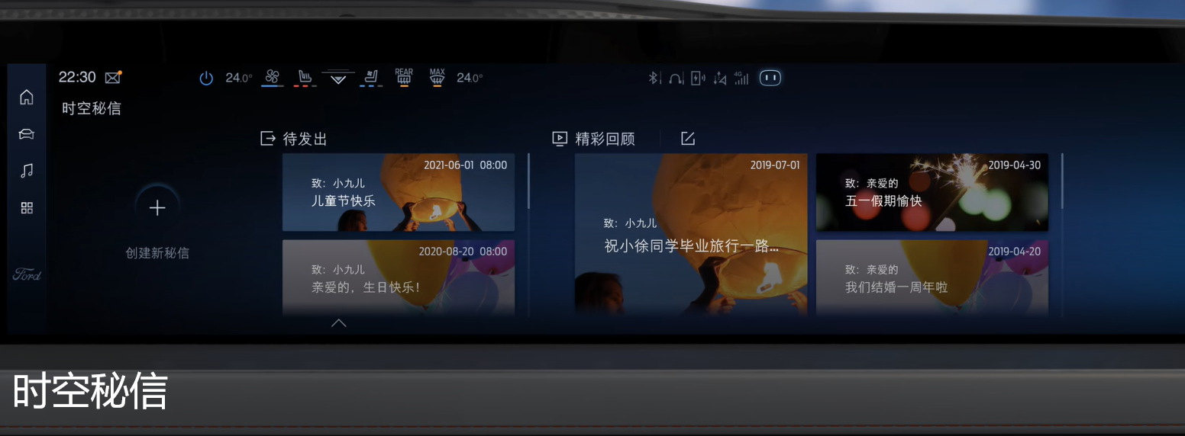
Event Category | Event Action | Event ID - | Event Description | Additional Attributes
 |  | Generated, no client impact |  | Key | Value | Description
SurpriseMessage | opened |  | 打开时空密信
 |  |  |  | Screensource | <主屏|副屏|全屏>
SurpriseMessage | closed |  | 关闭时空密信
 |  |  |  | Screensource | <主屏|副屏|全屏>
SurpriseMessage | published |  | 时空密信保存发布成功
 |  |  |  | 模板 | <生日快乐lxxx|xxx>
 |  |  |  | 字体 | <xxxlxxx|xxx> | 0： 福特字体； 1：汉仪； 2：尚巍
 |  |  |  | 文本内容 | <xxxx>
 |  |  |  | 文本长度 | <xxxx>
 |  |  |  | Screensource | <主屏|副屏|全屏>
SurpriseMessage | clicked |  | 时空密信点击事件
 |  |  |  | Screensource | <主屏|副屏|全屏>
 |  |  |  | property | <The property that changed - see below>
 |  |  |  |  | 查看更多 | 用户点击“查看更多”按钮时触发
 |  |  |  |  | 关闭密信 | 用户点击“关闭密信”按钮时触发
 |  |  |  |  | 删除 | 待发送密信被删除
 |  |  |  |  | 退出编辑 | 退出编辑页面
SurpriseMessage | speed |  | 秘信来临时，车速是否超过阈值速度
 |  |  |  | isoverspeed | <true|false>

